Накладная-№3
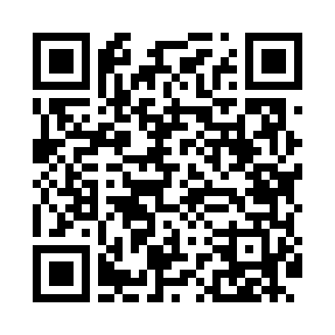
Номер товарно-транспортной накладной: |  |  | Торговый представитель: Саидкулов Абдулазиз Абдумажид угли
Поставщик: Toshkent falcon fly 2 |  |  | Телефон торгового представителя: +998915884575
Дата отгрузки: 18.12.2025 |  |  | Контрагент: #Sherzod aka#
Дата консигнации: |  |  | Адрес:
Доставщик: |  |  | Телефон:
Телефон доставщика:
Время заказа: 18.12.2025 09:55:21
№ | Штрих-код | Название товаров (работ,услуг) | Количество | Количество в кейсе | Цена | Сумма
 |  |  | 112 |  |  | 195
1 | 6922502494184 | Настенный крючок-вешалка на липучке, нагрузка 6 кг, XP-177-19 | 10 | 10 шт. | 0.40 | 4
2 | None | Настенный крючок-вешалка на липучке, нагрузка 3 кг, XP-177-10 | 10 | 10 шт. | 0.22 | 2.20
3 | 6972518413372 | Защитная самоклеющиеся пленка, в рулонах 30*3 0CM DB-35-45 | 10 | 10 шт. | 0.60 | 6
4 | 6972518413365 | Защитная самоклеющиеся пленка, в рулонах 30*3 0CM DB-35-44 | 10 | 10 шт. | 0.60 | 6
5 | 6973048884519 | Пластмассовая контейнер для еды 854 R1 DB-152 -434 | 5 | 5 шт. | 1.80 | 9
6 | 6972544848780 | Сита металлическая I4878 21.3 DB-15-47 | 3 | 3 шт. | 1.70 | 5.10
7 | None | Терка для овощей H0580 921.7 DB-15-32 | 5 | 5 шт. | 1.10 | 5.50
8 | 6017239201058 | Металлический стеллаж для унитаза NO.TW-101 9 2.5*37*56 XP-21-4 | 2 | 2 шт. | 7.40 | 14.80
9 | 6912455147874 | Металлический стеллаж для стиральной машины T W106 92.5*37*56 XP-21-3 | 2 | 2 шт. | 7.50 | 15
10 | 6943030362233 | Фартук текстильный DB-63-79 | 10 | 10 шт. | 1.40 | 14
11 | 2015494270172 | Текстильный фартук OPP, DB-63-78 | 10 | 10 шт. | 1.60 | 16
12 | 6912346823622 | Фартук текстильный, DB-63-81 | 10 | 10 шт. | 1.30 | 13
13 | 6920240023222 | Коврики напольные для ванной комнаты 60*90CM XP-23-22 | 2 | 2 шт. | 5.70 | 11.40
14 | 6920240023215 | Коврики напольные для ванной комнаты 60*90CM XP-23-21 | 2 | 2 шт. | 6.10 | 12.20
15 | 6920240023277 | Коврики напольные для ванной комнаты 50*80CM XP-23-27 | 2 | 2 шт. | 3.80 | 7.60
16 | 6920240023284 | Коврики напольные для ванной комнаты 80*120CM В большой каропке 30 шт XP-23-28 | 2 | 2 шт. | 9.20 | 18.40
17 | 6988011013155 | Деревянная разделочная доска 32*22 в большой каропке 20 шт DB-13-15 | 5 | 5 шт. | 2.20 | 11
18 | 6988011013162 | Деревянная разделочная доска 34*24 в большой каропке 20 шт DB-13-16 | 5 | 5 шт. | 2.50 | 12.50
19 | 6958701524445 | Пластмассовая мусорная корзина 287 DB-152-444 | 1 | 1 шт. | 4.70 | 4.70
20 | 6903100520314 | Ikki qavatli shishadan ishlangan ajoyib dekor li sovg'abob krujka chashka bokal ( 0,15 kg k g ) ( 7,5*5*12 sm ) ( 350 ML ) DB-52-31 | 6 | 6 шт. | 1.10 | 6.60
Итого: 195$|->UZS: 2,437,500.00

